F02.CFG-Paths
 |  |  | VVSS, Info Romana, 2025-2026

 | F02. cautarea filmelor care au un anumit regizor (sau parti din numele regizorului).

 | F02. Covered source code |  |  | F02. Control Flow Graph (CFG) | F02. Cyclomatic Complexity (CC)
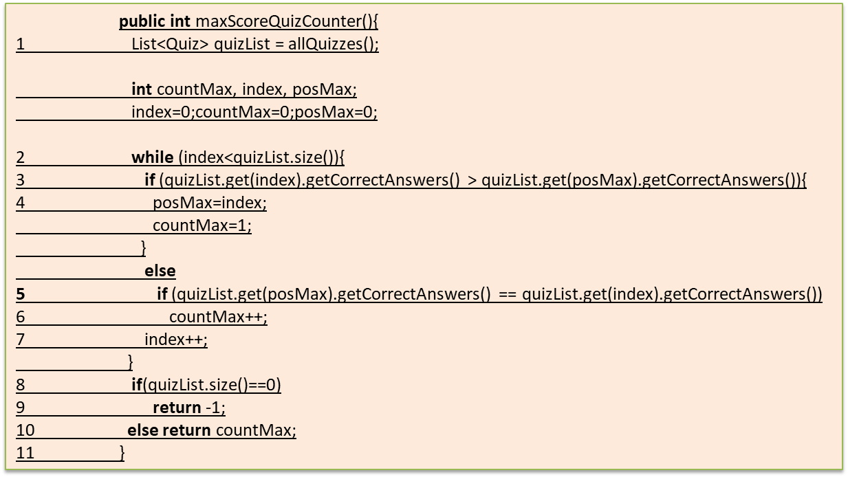
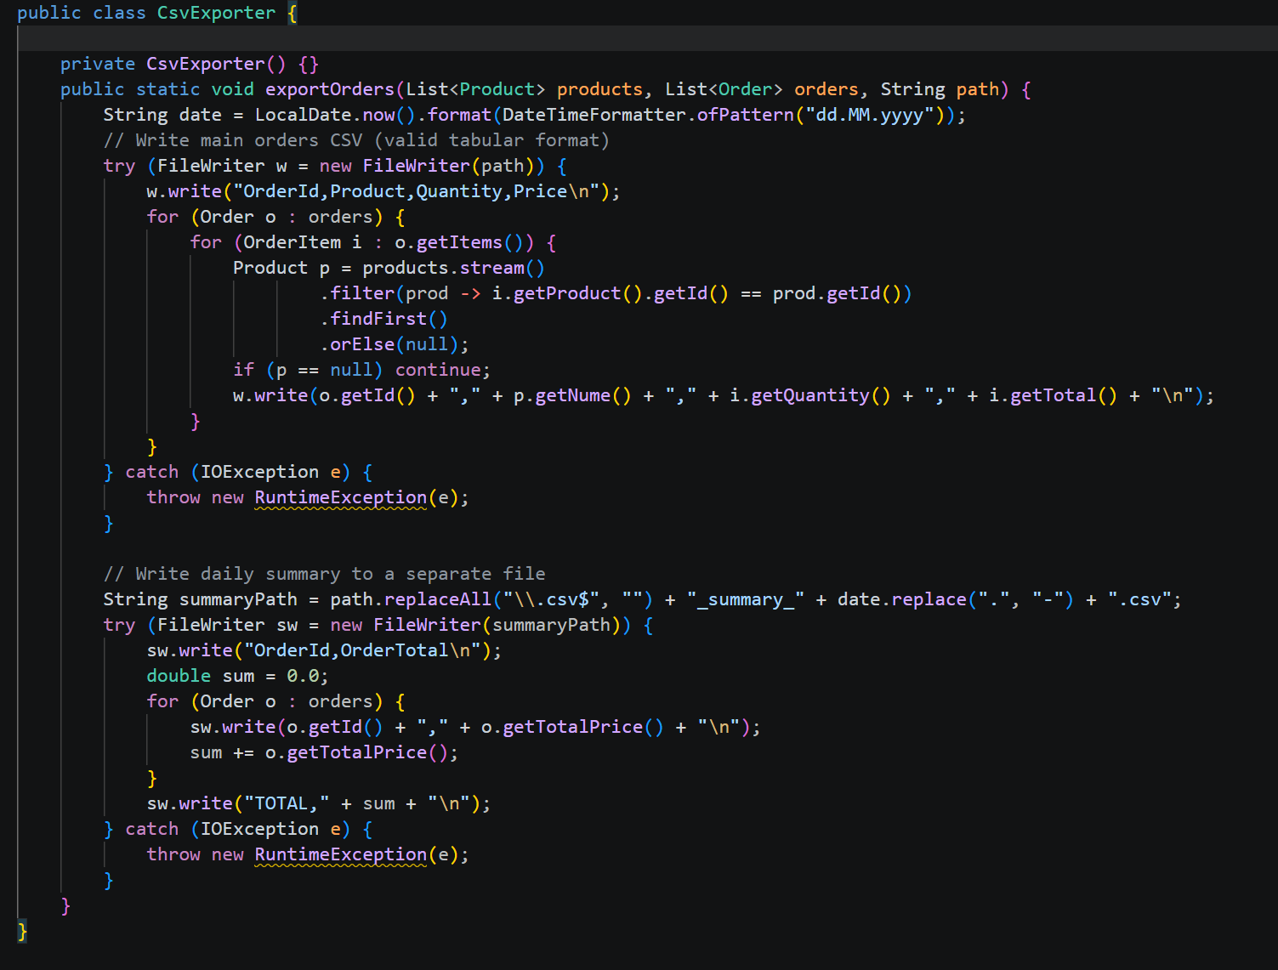
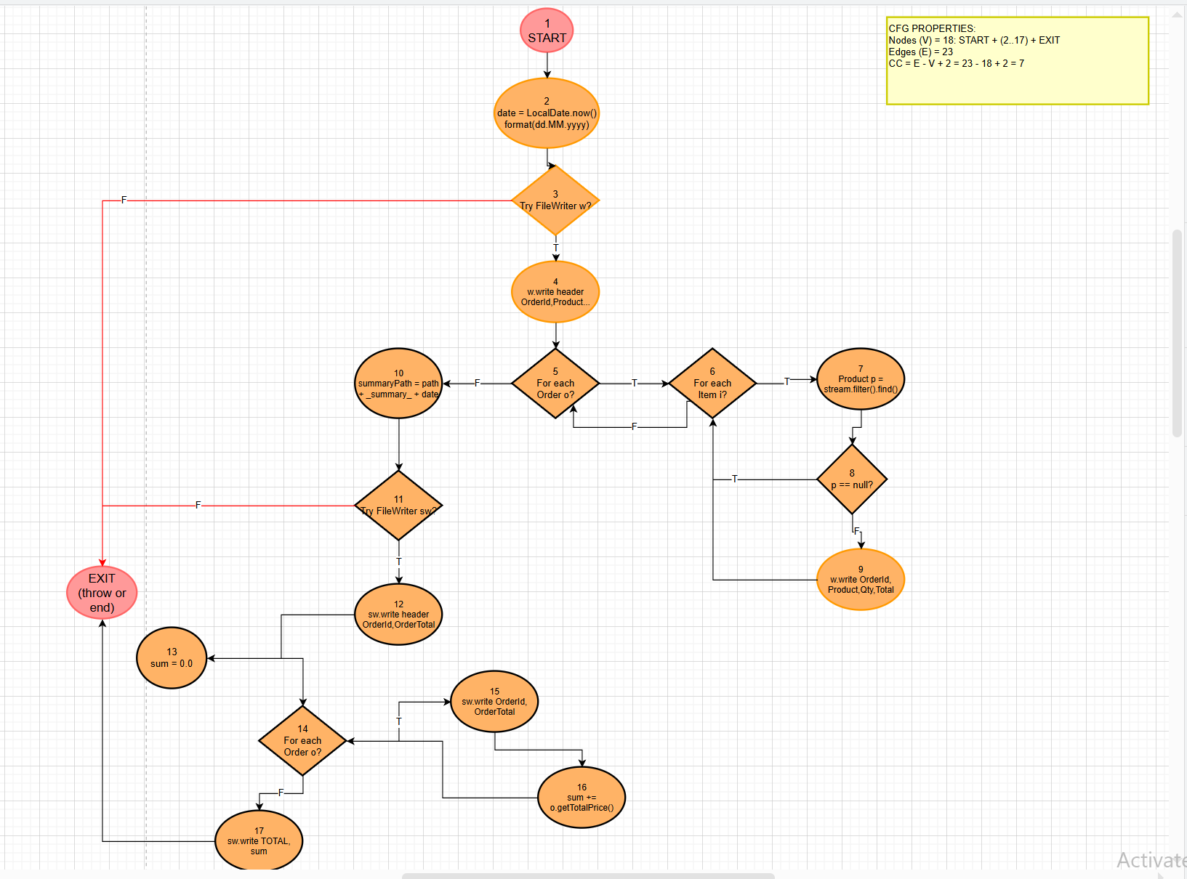
S | Line No. | Source code |  | Se va insera CFG asociat codului sursa testat (poza, diagrama, etc.). | CC1 = No. of regions = |  | 7
 | Req02_L01 | … |  |  | CC2 = Edges - Nodes + 2 = |  | 7
 | Req02_L02 | … |  | <Req02 CFG > | CC3 = No. of Conditions + 1 = |  | 7
 | Req02_L03 | …
 | ... | …
 | .. | … |  |  | F02. Individual Paths
 | ... | …
 |  |  |  |  | Path No. | Path
 |  |  |  |  | F02_P01 | 1 → 2 → 3(F)
 |  |  |  |  | F02_P02 | 1 → 2 → 3(T) → 4 → 5(F) → 10 → 11(F)
 |  |  |  |  | F02_P03 | 1 → 2 → 3(T) → 4 → 5(F) → 10 → 11(T) → 12 → 13 → 14(F) → 17
 |  |  |  |  | F02_P04 | 1 → 2 → 3(T) → 4 → 5(T) → 6(F) → 5(reloop) → ... → 5(F) → 10 → 11(T) → 12 → 13 → 14(F) → 17
 |  |  |  |  | F02_P05 | 1 → 2 → 3(T) → 4 → 5(T) → 6(T) → 7 → 8(T) → 6(reloop) → ... → 6(F) → 5(reloop) → 5(F) → 10 → 11(T) → 12 → 13 → 14(F) → 17
 |  |  |  |  | F02_P06 | 1 → 2 → 3(T) → 4 → 5(T) → 6(T) → 7 → 8(F) → 9 → 6(reloop) → ... → 6(F) → 5(reloop) → 5(F) → 10 → 11(T) → 12 → 13 → 14(F) → 17
 |  |  |  |  | F02_P07 | 1 → 2 → 3(T) → 4 → 5(T) → 6(...) → 5(F) → 10 → 11(T) → 12 → 13 → 14(T) → 15 → 16 → 14(reloop) → ... → 14(F) → 17

